Modelo y Diseño
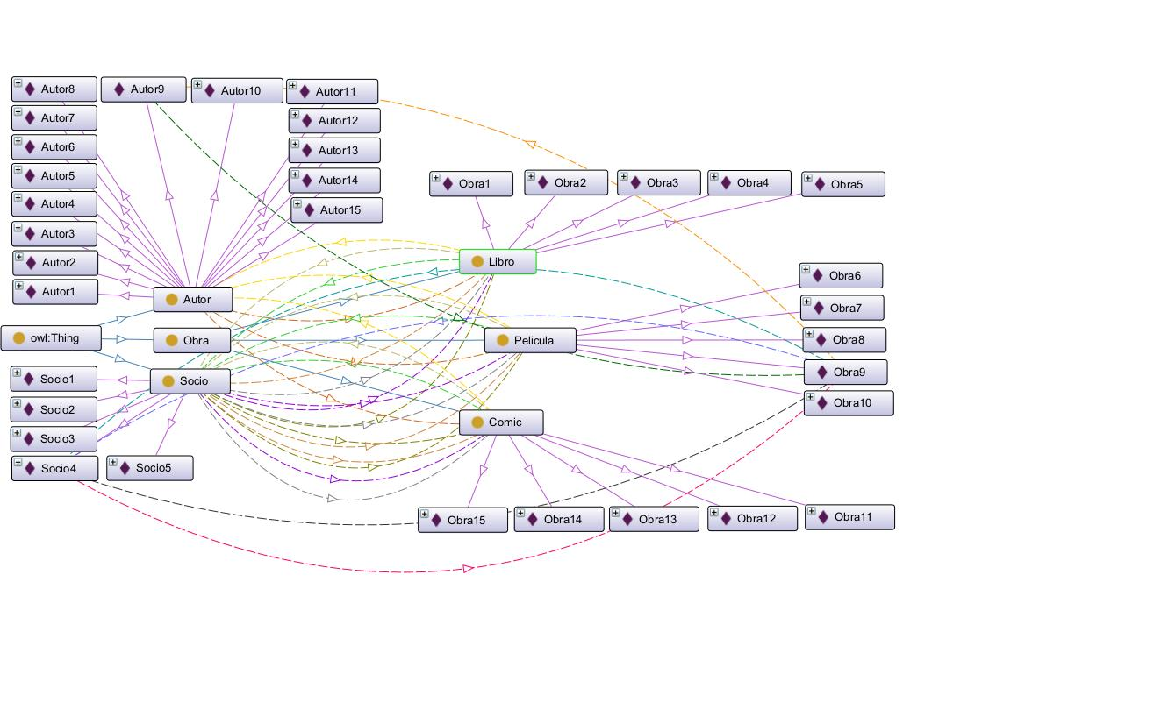
DISEÑO Y CONSTRUCCIÓN DE ONTOLOGIA - INTELIGENCIA ARTIFICIAL Y INGENIERIA DEL CONOCIMIENTO LABORATORIO NO. 2 ALEJANDRO DE MENDOZA

A continuación se dan a conocer todas las tablas para el desarrollo de la ontología correspondiente al laboratorio en la herramienta Protégé:

 | MODELO DE LA ONTOLOGIA PROPUESTA
 | Socios |  | Autores |  | Obras
 | Clase | Tipo | Clase | Tipo | Clase | Tipo
 | Documento | Númerico | Código | Númerico | Código: Libros | Cadena
 | Nombre | Cadena | Nombre | Cadena | Código: Peliculas | Cadena
 | Dirección | Cadena | Nacionalidad | Cadena | Código: Comics | Cadena
 | Telefóno | Númerico | Año De Nacimiento | Númerico | Nombre | Cadena
 | Email | Cadena | AutorEstaVivo | Boolean | Año | Númerico
 | VINCULOS Ó RELACIONES
 | Relaciones | ObjectProperties | Dominio | Rango | Relación Inversa
 | Una obra es rentada por un socio | ObraRentadaSocio | Obra: (Pelicula, Libro, Comic) | Socio | SocioRentaObra
 | Un socio renta una obra | SocioRentaObra | Socio | Obra: (Pelicula, Libro, Comic) | ObraRentadaSocio
 | Multa generada a socio | MultaGeneradaSocio | Socio | Obra: (Pelicula, Libro, Comic) | SocioPagaMulta
 | Un socio paga una multa | SocioPagaMulta | Socio | Obra: (Pelicula, Libro, Comic) | MultaGeneradaSocio
 | Una obra es escrita por un autor | ObraEscritaAutor | Obra: (Pelicula, Libro, Comic) | Autor | AutorEscribeObra
 | Un autor escribe una obra | AutorEscribeObra | Autor | Obra: (Pelicula, Libro, Comic) | ObraEscritaAutor
 | Una obra es devuelta por un socio | ObraDevueltaSocio | Obra: (Pelicula, Libro, Comic) | Socio | SocioDevuelveObra
 | Un socio devuelve una obra | SocioDevuelveObra | Socio | Obra: (Pelicula, Libro, Comic) | ObraDevueltaSocio
PROPIEDADES A IMPLEMENTAR
PROPIEDADES PARA LA CLASE SOCIO
ITEM | CLASE | PROPIEDAD | TIPO | DOMINIO | RANGO | DESCRIPCIÓN
Documento | Socio | DocumentoSocio | Propiedad de datos | Socio | xsd:int | Identificador único del socio.
Nombre | Socio | NombreSocio | Propiedad de datos | Socio | xsd:string | Nombre completo del socio.
Dirección | Socio | DirecciónSocio | Propiedad de datos | Socio | xsd:string | Dirección del socio.
Telefóno | Socio | TeléfonoSocio | Propiedad de datos | Socio | xsd:int | Número telefónico del socio.
Email | Socio | EmailSocio | Propiedad de datos | Socio | xsd:string | Correo electrónico del socio.
PROPIEDADES PARA LA CLASE AUTOR
ITEM | CLASE | Propiedad | Tipo | Dominio | Rango | Descripción
Codigo | Autor | CodigoAutor | Propiedad de datos | Autor | xsd:int | Identificador único del autor.
Nombre | Autor | NombreAutor | Propiedad de datos | Autor | xsd:string | Nombre completo del autor.
Nacionalidad | Autor | NacionalidadAutor | Propiedad de datos | Autor | xsd:string | Nacionalidad del autor.
AñoNacimiento | Autor | AñoNacimientoAutor | Propiedad de datos | Autor | xsd:string | Año de nacimiento del autor.
AutorEstaVivo | Autor | AutorEstaVivo | Propiedad de datos | Autor | xsd:boolean | Indica si el autor está vivo.
PROPIEDADES PARA LA CLASE OBRA
ITEM | CLASE | Propiedad | Tipo | Dominio | Rango | Descripción
CodigoLibroISBN | Obra | CodigoLibro_ISBN_Obra | Propiedad de datos | Libro | xsd:string | Código único de la obra del libro (ISBN).
CodigoPeliculaRDA | Obra | CodigoPelicula_RDA_Obra | Propiedad de datos | Película | xsd:string | Código único de la obra de la película (RDA).
CodigoComicISSN | Obra | CodigoComic_ISSN_Obra | Propiedad de datos | Cómic | xsd:string | Código único de la obra del cómic (ISSN).
Nombre | Obra | NombreObra | Propiedad de datos | Obra | xsd:string | Nombre o título de la obra.
Año | Obra | AñoObra | Propiedad de datos | Obra | xsd:int | Año de publicación o creación de la obra.
TABLA DE SOCIOS A IMPLEMENTAR
Tipo De Socio | Documento | Nombre | Dirección | Teléfono | Email
Socio1 | 12345678 | Juan Pérez | Calle 123 #45-67 | 573001234567 | juan.perez@email.com
Socio2 | 87654321 | María Gómez | Carrera 10 #20-30 | 573002345678 | maria.gomez@email.com
Socio3 | 11223344 | Carlos Rodríguez | Avenida Siempre Viva 15 | 573003456789 | carlos.rodriguez@email.com
Socio4 | 44332211 | Laura Fernández | Transversal 9 #80-22 | 573004567890 | laura.fernandez@email.com
Socio5 | 55667788 | Andrés Ramírez | Diagonal 5 #12-34 | 573005678901 | andres.ramirez@email.com
TABLA DE AUTORES A IMPLEMENTAR
AUTORES DE LIBROS
ID | Nombre | Nacionalidad | Año de Nacimiento | ¿Está Vivo? | ISBN | Nombre del Libro | Año
Autor1 | Gabriel García Márquez | Colombiana | 1927 | No | 978-0307474728 | Cien años de soledad (Obra1) | 1967
Autor2 | Haruki Murakami | Japonesa | 1949 | Sí | 978-0307389831 | Kafka en la orilla (Obra2) | 2002
Autor3 | J.K. Rowling | Británica | 1965 | Sí | 978-0545162074 | Harry Potter y la piedra filosofal (Obra3) | 1997
Autor4 | George Orwell | Británica | 1903 | No | 978-0451524935 | Libro "1984" (Obra4) | 1949
Autor5 | Isabel Allende | Chilena | 1942 | Sí | 978-1501178139 | La casa de los espíritus (Obra5) | 1982
AUTORES DE PELICULAS
ID | Nombre | Nacionalidad | Año de Nacimiento | ¿Está Vivo? | RDA | Nombre de Película | Año
Autor6 | Quentin Tarantino | Estadounidense | 1963 | Sí | tt0110912 | Pulp Fiction (Obra6) | 1994
Autor7 | Guillermo del Toro | Mexicana | 1964 | Sí | tt0245405 | El laberinto del fauno (Obra7) | 2006
Autor8 | Christopher Nolan | Británica | 1970 | Sí | tt1375666 | Inception (Obra8) | 2010
Autor9 | Stanley Kubrick | Estadounidense | 1928 | No | tt0062622 | 2001: A Space Odyssey (Obra9) | 1968
Autor10 | Hayao Miyazaki | Japonesa | 1941 | Sí | tt0245429 | El viaje de Chihiro (Obra10) | 2001
AUTORES DE COMICS
ID | Nombre | Nacionalidad | Año de Nacimiento | ¿Está Vivo? | ISSN | Nombre del Cómic | Año
Autor11 | Stan Lee | Estadounidense | 1922 | No | 0317-8471 | Spider-Man (Obra11) | 1962
Autor12 | Frank Miller | Estadounidense | 1957 | Sí | 0317-8475 | The Dark Knight Returns (Obra12) | 1986
Autor13 | Alan Moore | Británica | 1953 | Sí | 0317-8477 | Watchmen (Obra13) | 1986
Autor14 | Osamu Tezuka | Japonesa | 1928 | No | 0317-8479 | Astro Boy (Obra14) | 1952
Autor15 | René Goscinny | Francesa | 1926 | No | 0317-8409 | Astérix el Galo (Obra15) | 1959
OBRAS RENTADAS SOCIOS
Documento | Nombre | Dirección | Teléfono | Email | Obras Rentada 1 | Obras Rentada 2 | Obras Rentada 3
12345678 | Juan Pérez | Calle 123 #45-67 | 573001234567 | juan.perez@email.com | Obra 1 | Obra 6 | Obra 11
87654321 | María Gómez | Carrera 10 #20-30 | 573002345678 | maria.gomez@email.com | Obra 2 | Obra 7 | Obra 12
11223344 | Carlos Rodríguez | Avenida Siempre Viva 15 | 573003456789 | carlos.rodriguez@email.com | Obra 3 | Obra 8 | Obra 13
44332211 | Laura Fernández | Transversal 9 #80-22 | 573004567890 | laura.fernandez@email.com | Obra 4 | Obra 9 | Obra 14
55667788 | Andrés Ramírez | Diagonal 5 #12-34 | 573005678901 | andres.ramirez@email.com | Obra 5 | Obra 10 | Obra 15
OBRAS DEVUELTAS SOCIOS
Documento | Nombre | Dirección | Teléfono | Email | Obras Devueltas 1 | Obras Devueltas 2 | Obras Devueltas 3
12345678 | Juan Pérez | Calle 123 #45-67 | 573001234567 | juan.perez@email.com | Obra 1 | Obra 6 | Obra 11
87654321 | María Gómez | Carrera 10 #20-30 | 573002345678 | maria.gomez@email.com | Obra 2 | Obra 7 | Obra 12
11223344 | Carlos Rodríguez | Avenida Siempre Viva 15 | 573003456789 | carlos.rodriguez@email.com | Obra 3 | Obra 8 | Obra 13
44332211 | Laura Fernández | Transversal 9 #80-22 | 573004567890 | laura.fernandez@email.com | Obra 4 | Obra 9 | Obra 14
55667788 | Andrés Ramírez | Diagonal 5 #12-34 | 573005678901 | andres.ramirez@email.com | Obra 5 | Obra 10 | Obra 15
MULTAS GENERADAS SOCIOS
Documento | Nombre | Dirección | Teléfono | Email | Obras Devueltas 1 | Obras Devueltas 2 | Obras Devueltas 3
12345678 | Juan Pérez | Calle 123 #45-67 | 573001234567 | juan.perez@email.com | Obra 1 | Obra 6 | Obra 11
87654321 | María Gómez | Carrera 10 #20-30 | 573002345678 | maria.gomez@email.com | Obra 2 | Obra 7 | Obra 12
11223344 | Carlos Rodríguez | Avenida Siempre Viva 15 | 573003456789 | carlos.rodriguez@email.com | Obra 3 | Obra 8 | Obra 13
44332211 | Laura Fernández | Transversal 9 #80-22 | 573004567890 | laura.fernandez@email.com | Obra 4 | Obra 9 | Obra 14
55667788 | Andrés Ramírez | Diagonal 5 #12-34 | 573005678901 | andres.ramirez@email.com | Obra 5 | Obra 10 | Obra 15
MULTAS PAGADAS SOCIOS
Documento | Nombre | Dirección | Teléfono | Email | Obras Devueltas 1 | Obras Devueltas 2 | Obras Devueltas 3
12345678 | Juan Pérez | Calle 123 #45-67 | 573001234567 | juan.perez@email.com | Obra 1 | Obra 6 | Obra 11
87654321 | María Gómez | Carrera 10 #20-30 | 573002345678 | maria.gomez@email.com | Obra 2 | Obra 7 | Obra 12
11223344 | Carlos Rodríguez | Avenida Siempre Viva 15 | 573003456789 | carlos.rodriguez@email.com | Obra 3 | Obra 8 | Obra 13
44332211 | Laura Fernández | Transversal 9 #80-22 | 573004567890 | laura.fernandez@email.com | Obra 4 | Obra 9 | Obra 14
55667788 | Andrés Ramírez | Diagonal 5 #12-34 | 573005678901 | andres.ramirez@email.com | Obra 5 | Obra 10 | Obra 15
GRÁFICO DE LA ONTOLOGÍA DESARROLLADA

